機能概要フロー
機能概要フロー | 目次へ

<主要コマンド>
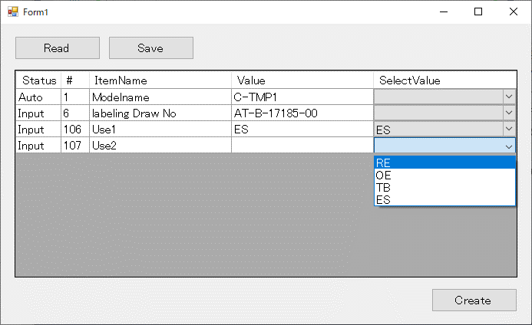
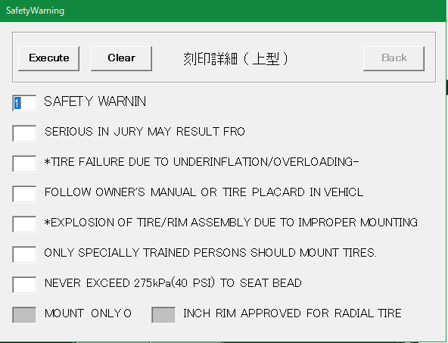
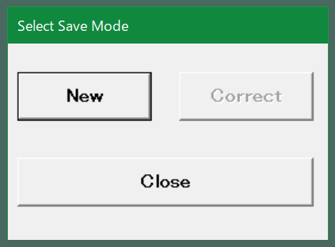
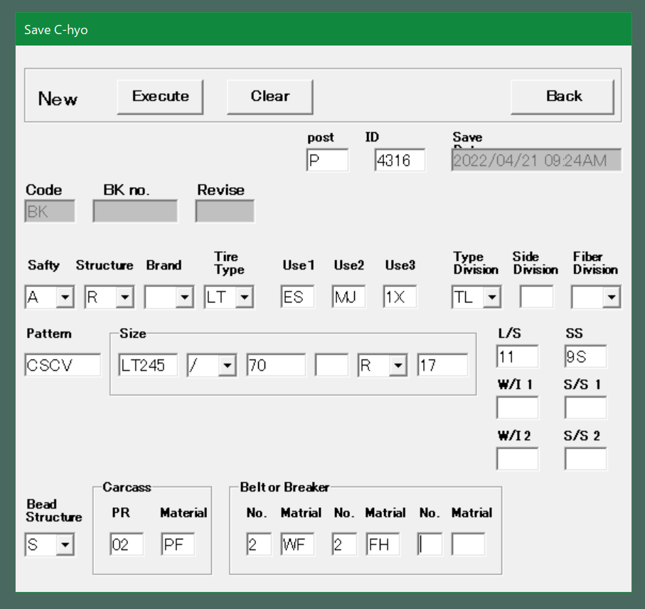
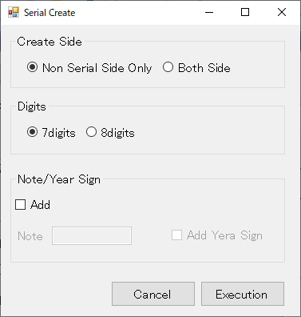
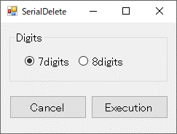
セリアル定義機能
入力データ
INIファイル
図面落とし込み機能
必須操作
任意操作
必須操作
任意操作（順不同）
必須操作
1. 図面読み込み機能
2. 図面落とし込み機能
3. 図面枠作成機能
4. セリアル定義機能
5. モールドNo定義機能
6. TWIマーク定義機能
7. Platformマーク類定義機能
8. Safety Detail定義機能
9. 詳細化（自動）機能
10. 詳細化（手動）
機能
11. 各ピクチャの配置機能
12. 図面登録機能
AutoCAD
コマンド実行
INIIファイル読み込み
INIIファイルから
各種属性情報を取得
①Brand Drawing
②Pre Process
③Frame Data - Create
④-(ア)Serial-Create
④-(イ)Mold No.
④-(ウ)TWI
④-(エ)Platform
「Create(DOM)」 or 「Create(IO)」
④-(オ)Safety Detail - Create
⑤-(ア)Labeling Detail - Create
⑤-(イ)Detail - Create
⑥Drawing Pos.
⑦Save Drawing
図面読み込み機能
INIIファイル読み込み
開始
AT-B図番入力
終了
図面読み込み
開始
終了
編集文字のないPICの削除
取り消し文字削除
文字ＰＩＣ Ｘ削除
文字ＰＩＣ取り消し解除
PIC2、3の不要アイテムの削除
クラス（＝画層）、レビジョン、線種、線幅で対象を判別
ブランド径線・ラジアル線 非表示
PIC2～3 ループ 開始
最小円作成
経線1～4作成
最外円作成
サブモデル読込み
BR_ATRBUT.ini
C_BrandSet.ini
直前の処理でラジアル線を非表示にする際に最小円を識別している。
PIC2～3 ループ 終了
C_BrandCfg.ini.ini
図面枠作成機能
開始
終了
図枠テンプレートから属性定義取得
取得した属性定義を
入力画面に表示
入力画面で値を入力
図枠テンプレートの
属性定義に入力値を反映
開始
終了
桁数が7桁
Y
注記あり
桁数を7桁に設定
桁数を8桁に設定
N
Y
N
INIファイルからセリアルのブランドNo、文字のサイズ、間隔を取得
INIファイルからセリアル文字の画層、線種情報を取得
検出したセリアルから
テキストの配置計算
注記付きセリアルテキストを作図
円弧配列のテンプレート
機能で配置した
セリアルを検出する
特性データ（ブランド番号等）、属性等で
ピクチャ内を検索する
PIC2～3 ループ 開始
PIC2～3 ループ 終了
年記号有
Y
N
モールドNo定義機能
開始
終了
INIファイルからモールドNoのブランドNoを取得
INIファイルからモールドNoテキストの画層、線種情報を取得
検出したモールドNoから
テキストの配置計算
モールドNo.テキストを作図
円弧配列のテンプレート
機能で配置した
モールドNoを検出する
特性データ（ブランドNo等）、属性等でピクチャ内を検索する
PIC2～3 ループ 開始
PIC2～3 ループ 終了
TWIマーク定義機能
開始
終了
Count (６ｏｒ７)を
入力
Type
(ＡｏｒＢｏｒＣ)を入力
TWI文字列を生成
生成した文字列を
図面枠情報に反映
Platformマーク類定義機能
開始
終了
INIファイルから矢印マークのブランドNoとサブモデル名を取得
マークの種類がDOM
Y
N
円周上に配置されている
矢印マークを検出する
特性データ（ブランドNo等）、
属性等でピクチャ内を検索する。
※IOマークでも同様の手法を取ることが出来るかの検討の為、TOYO TIRE様に対象図面をご確認頂いている。
（→ 質疑表 No.59）
サブモデルから当該のPlatformマークを読込む
Safety Detail定義機能
開始
終了
INIファイルから安全コードマークの書式設定を取得
図枠作成機能で入力した
安全コードを取得
安全コード（円＋文字）
を作成
詳細化（自動）機能
開始
終了
INIファイルから詳細化対象とするブランドNoと詳細化後の書式設定を取得
INIファイルからセーフティワーニング詳細情報を取得
PIC2～3 ループ 開始
PIC2～3 ループ 終了
対象ブランドNo ループ 開始
対象ブランドNo ループ 終了
編集文字が
セーフティ
ワーニング
円周上の編集文字を検索
Y
N
セーフティワーニング画面表示（EXE起動）
行番号とインチを
入力
表に編集文字、通し番号、行番号を出力
円周上の編集文字の削除とバルーン配置
表に編集文字、通し番号を出力
通し番号の1～4はアルファベットに変換している。
※既存システムと同じ仕様にしているが、その仕様が正しいかを現在TOYO TIRE様にご確認頂いている（→ 質疑No.58）
詳細化（手動）機能
開始
終了
INIファイルから詳細化対象とするブランドNoと詳細化後の書式設定を取得
INIファイルから属性定義を取得
編集文字の元PICを検索
詳細化する編集文字を選択
円周上の編集文字の削除とバルーン配置
表に編集文字、通し番号を出力
バルーン番号を
入力
INIファイルから属性定義を取得
各ピクチャの配置機能
開始
終了
INIファイルからプラットフォームデータを取得
INIファイルからプラットフォームデータを取得
Platformマーク配置チェック
Platformマーク類定義機能と同様に、
特性データ（ブランドNo等）、属性等でピクチャ内を検索する。
矢印マークのみ検知可能。
※IOマークでも同様の手法を取ることが出来るかの検討の為、TOYO TIRE様に対象図面をご確認頂いている。
図面レイアウト作成
図面登録機能
開始
終了
INIファイルからDOTPIC、
サブモデル名を取得
図面登録画面表示
（EXE起動）
登録情報を
入力
DB登録
DOT削除
サブモデル
P-SUB-C
図枠データ
P-C-3
Platformマーク類定義機能、
詳細化（自動）機能などで使用する図を持っているファイル
図面枠作成機能で使用する図枠テンプレート
機能に関わらず必ず読み込まれる設定ファイル
機能によって読込の有無が異なる設定ファイル
セリアル削除機能
AutoCAD
コマンド実行
INIIファイルから
各種属性定義を取得
Serial-Delete
Safety Detail削除機能
Safety Detail-Delete
詳細削除機能
Labeling Detail-Delete
セリアル削除機能
INIIファイル読み込み
開始
終了
PIC2、3のセリアル定義を
検索
PIC2、3のセリアル定義を
削除
Safety Detail削除機能
図面レイアウトからPIC9のウィンドウを削除
開始
終了
PIC9を削除
詳細削除機能
INI
開始
終了

<削除コマンド>

<C表図面読み込みコマンド>

メニューレイアウト案
メニューレイアウト案 |  | 目次へ

メニューレイアウトについては以下の2案の内、操作性向上のため「案2. 設定画面を経由するメニュー」を採用します。

＜案1. コンボボックスを使用するメニュー＞
Serialのボタンを7桁と8桁に分け、それぞれのコンボボックスに「Create」、「Note/Year Sign」、「Delete」を用意する案。
現行システムの操作感に近い。

1.図面読み込み | 2.図面落とし込み |  | 3.図面枠作成 | 4.セリアル定義 | 5.モールドNo定義 | 6.TWIマーク定義 | 7.Platformマーク類定義 | 8.Safety Detail定義 | 9.詳細化（自動） | 10.詳細化（手動） | 11.各ピクチャの配置 | 12.図面登録

C Hyou

Brand Drawing
Pre Process
Create
7 digit >
Create
8 digit >
Create
Mold No.
TWI
Create(DOM)
Create
Create
Create
Drawing Pos.
Save Drawing

C Hyou Ref. No,
Note/Year Sign
Note/Year Sign
Create(IO)
Delete
Delete
Delete
Delete
Load Drawing
Pre Process
Frame Data
Serial
Mold No.
TWI
Platform
Safety Detail
Labeling Detail
Detail
Drawing Pos.
Save Drawing

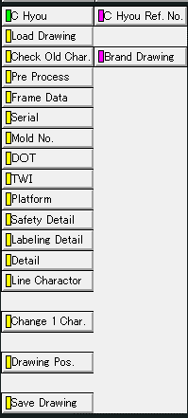
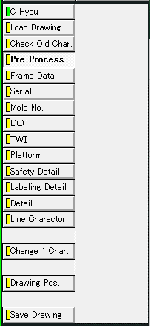
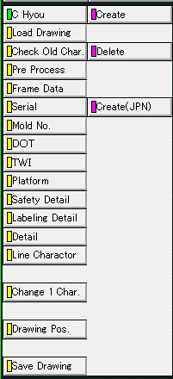
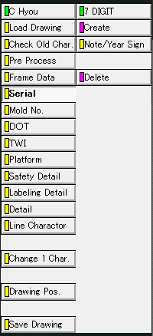
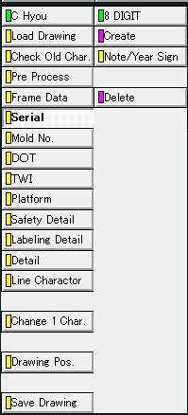
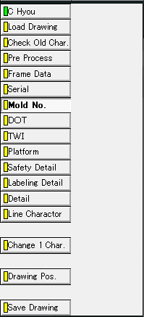
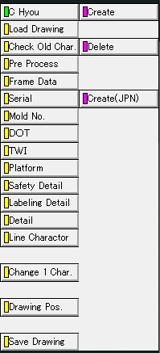
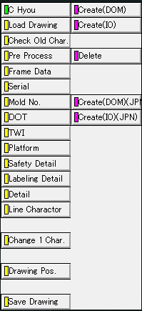
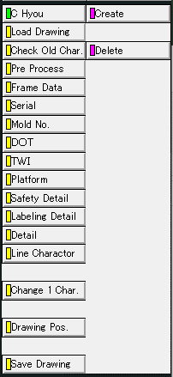
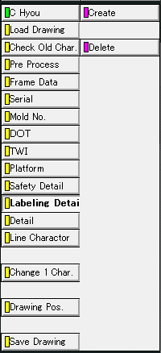
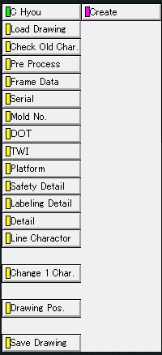
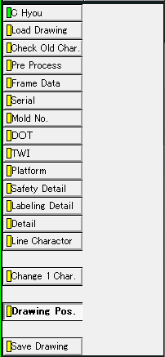
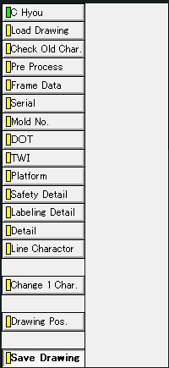

＜案2. 設定画面を経由するメニュー＞
Serialのボタンを「Create」と「Delete」ボタンにまとめ、桁選択等を設定画面で行う案。

C Hyou

Brand Drawing
Pre Process
Create
Create
Mold No.
TWI
Create(DOM)
Create
Create
Create
Drawing Pos.
Save Drawing

C Hyou Ref. No,
Delete
Create(IO)
Delete
Delete

Load Drawing
Pre Process
Frame Data
Serial
Mold No.
TWI
Platform
Safety Detail
Labeling Detail
Detail
Drawing Pos.
Save Drawing

Create画面：旧「7 digit -Create」、「7 digit -Note/Year Sign」、「8 digit -Create」、「8 digit -Note/Year Sign」コマンド

作成面設定

桁設定

注記／年記号設定
Addをチェックすると、注記と年記号の設定が可能になる。

Delete画面：旧「7 digit -Delete」、「8 digit -Delete」コマンド

桁設定

1. 図面読み込み機能
1. 図面読み込み機能 |  |  | 目次へ

1.1. 機能概要（カスタム仕様書より）
 | ① 参照元の呼出
 | ・大本になるAT-B図面（”AT-B-(数字)”の形式を持った図面番号）を呼び出しする
 | ・図面番号の参照先：所定のファイルサーバー
 | ・通常のAT-B図面からC表作成に必要な部分のみを抜粋してセットアップする

 | 【参照元図面の呼び出し結果：PIC単位に形状を揃える】
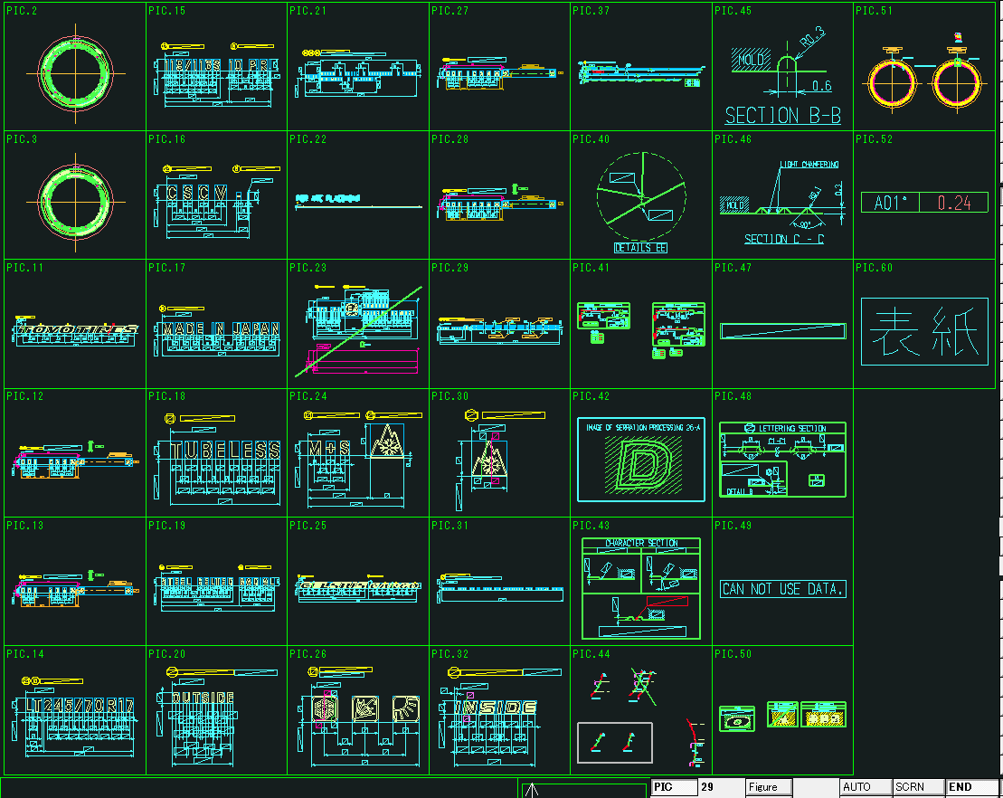

 | ・通常でAT-B図面を呼び出しすると、DRAWING単位に各PICがまとまっている
 | ・通常のAT-B図面の呼び方：（コマンド）Load Model - ATB drawing - (ファイル名入力)

 | ② C表の呼出（登録済みのデータ）
 | ・BK**.MDLのC表CADデータを呼び出しする
 | ・所定のファイルサーバーを参照する

 | 【C表の呼び出し結果】
 | (図面の表示例) |  |  |  | （ピクチャの表示例）
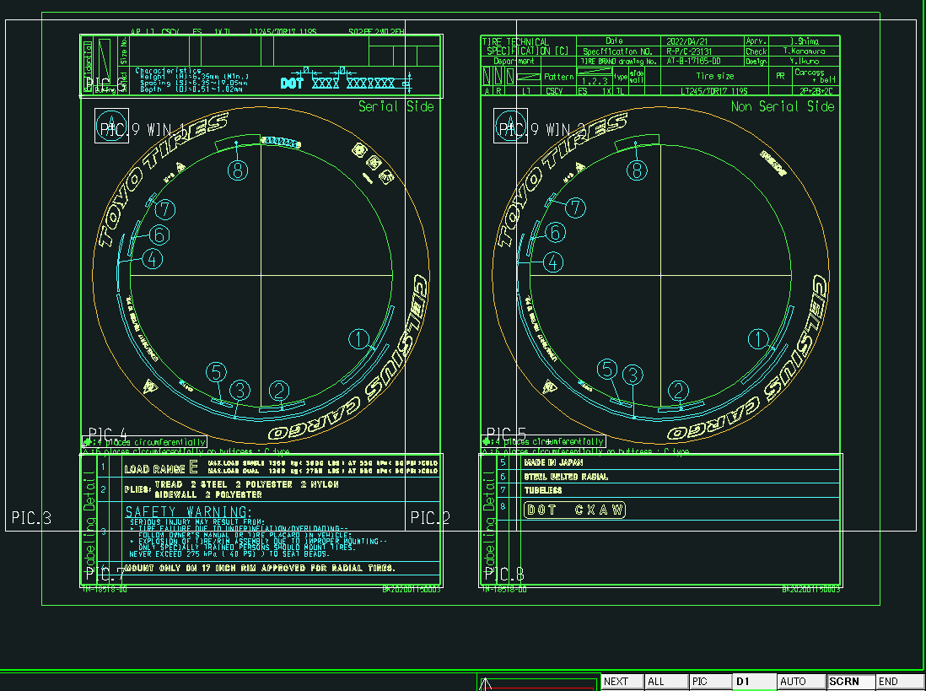
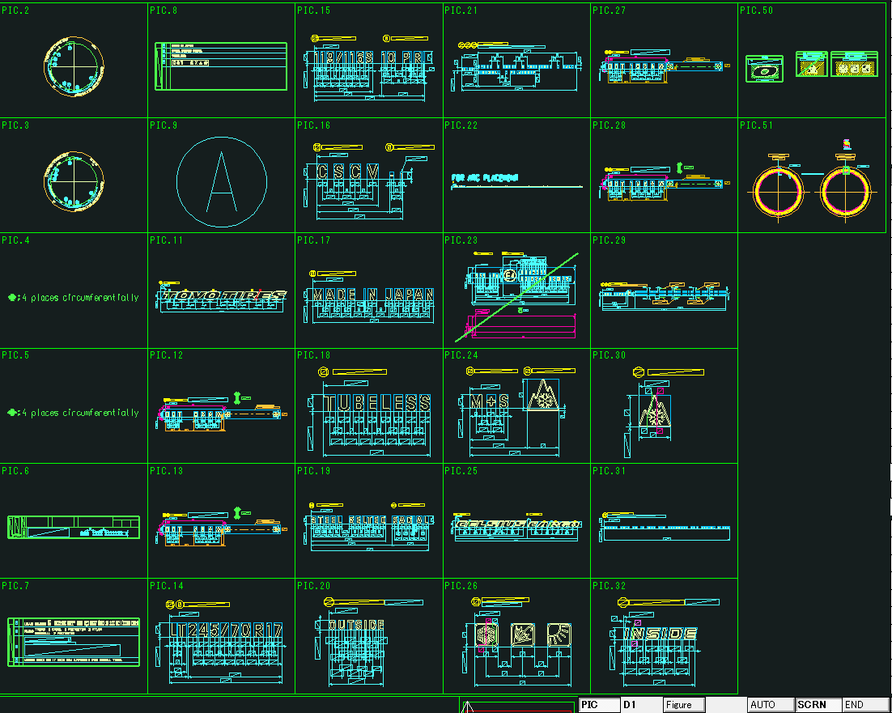

1.2. 移植後
 | ① 参照元の呼出
 | 「C Hhou」タブの「Load Drawing」グループの 「Brand Drawing」ボタンでAT-B図面を呼出します。

C Hyou
Load Drawing
Brand Drawing
C Hyou Ref. No,
Pre Process
Pre Process
Frame Data
Create

 | 図面番号の入力は従来通りコマンドラインで行います。
 | ここで入力した図面番号は後述の図枠作成機能での入力値として使用するためにカスタムプロパティに値を登録する。

 | ② C表の呼出（登録済みのデータ）
 | 「C Hhou」タブの「Load Drawing」グループの 「C Hyou Ref. No,」ボタンでC表を呼出します。
C Hyou
Load Drawing
Brand Drawing
C Hyou Ref. No,
Pre Process
Pre Process
Frame Data
Create

 | 図面番号の入力は従来通りコマンドラインで行います。

1.3. コマンド入力一覧

No | 項目 | 現行の設定方法 |  | 入力例 | 備考
1 | AT-B図面番号 | 手動入力 |  | AT-B-17185-00

2. 図面落とし込み機能
2. 図面落とし込み機能 | 目次へ

2.1. 機能概要（カスタム仕様書より）
PIC2（反セリアル側）,3（セリアル側）にあるタイヤ側面形状で不要な要素を削除していく（寸法線など）

【C表データの落とし込み動作前後（左：前、右：後）】
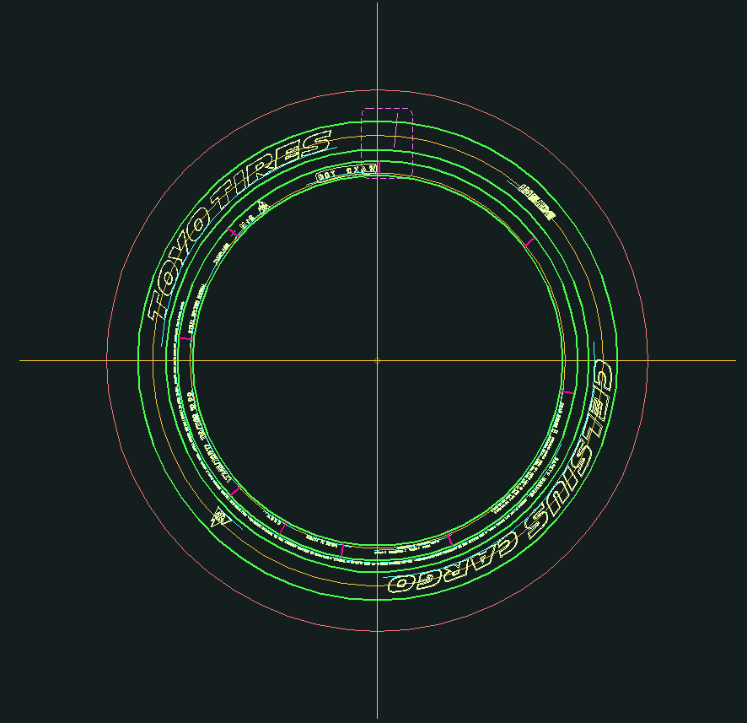
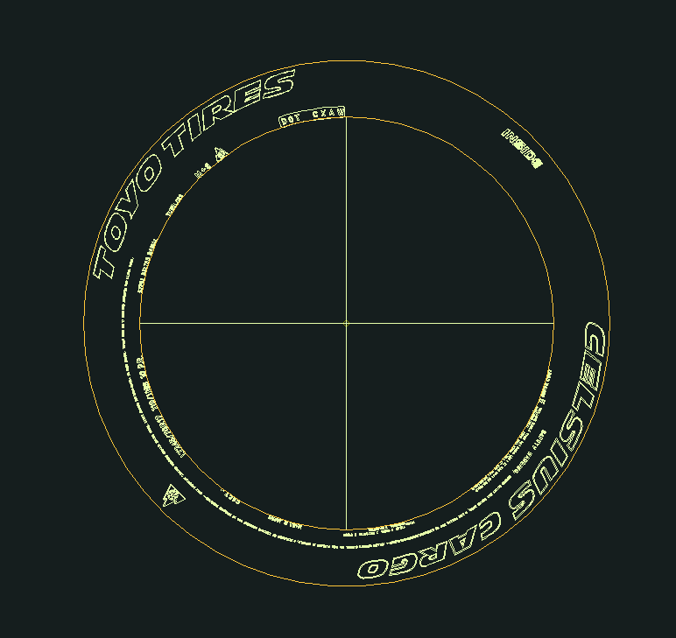

【C表データの落とし込み動作前後のPIC（左：前、右：後）】
×・・・C表図面作成時に削除されるPIC
+・・・C表図面作成時に追加されるPIC
－・・・C表図面作成時に一部オブジェクトを削除、非表示にするPIC

2.2. 移植後
「C Hhou」タブの「Pre Process」グループの 「Pre Process」ボタンでC表図面を落とし込みます。

C Hyou
Load Drawing
Brand Drawing
C Hyou Ref. No,
Pre Process
Pre Process
Frame Data
Create

処理中と処理終了時にそれぞれメッセージを表示するようにします。

3. 図面枠作成機能
3. 図面枠作成機能 |  |  | 目次へ

3.1. 機能概要（カスタム仕様書より）
図面枠に入る各種情報を入力し、図枠を作成する。

【図面枠の作成完了(赤枠：入力情報の反映部分)】
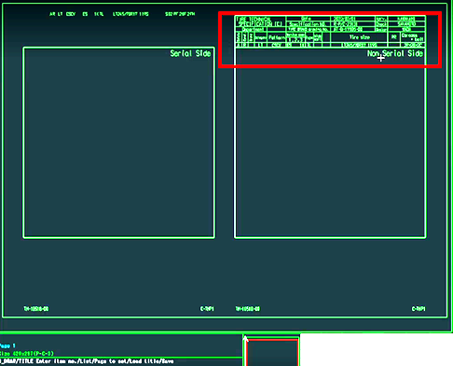

3.2. 移植後
「C Hhou」タブの「Frame Data」グループの 「Create」ボタンで図面枠を作図します。

C Hyou
Load Drawing
Brand Drawing
C Hyou Ref. No,
Pre Process
Pre Process
Frame Data
Create

AutoCADへの移行にあたり、大きな変更点は下表の通りです。

項目 | AdvanceCAD（現行） | AutoCAD（移行後）
図面枠テンプレートのファイル形式 | シンボルファイル | ブロック定義ファイル(.dwg)
図面枠テンプレートの入力項目の持ち方 | 可変記入項目（グラフィックテキスト） | 属性定義
図面枠情報入力方法 | CAD上で編集 | 入力画面

図面枠テンプレートのフォーマットを変更し、図面枠の各種情報入力を入力画面で行うようにします。
AutoCADの属性定義はAdvanceCADのようにプロパティとリンクすることが可能です。
また、カスタムプロパティともリンクすることが出来るので、カスタムプロパティに値が登録されていれば、AT-B図面Noのように現在手動入力を行っている項目の一部を自動入力にすることも可能です。
画面に表示する入力項目は、図面枠テンプレートから取得を行います。

また画面化に伴い、手動入力箇所の削減を目指し下記の2機能の追加を検討しています。

・セーブデータの入出力機能
入力項目名と入力値を使用してセーブデータの入出力を行います。
・設定ファイル読み込み機能
使用頻度の高い入力値をデフォルト値、または選択肢として設定ファイルに設定しておき、画面表示時にその値を読込みます。

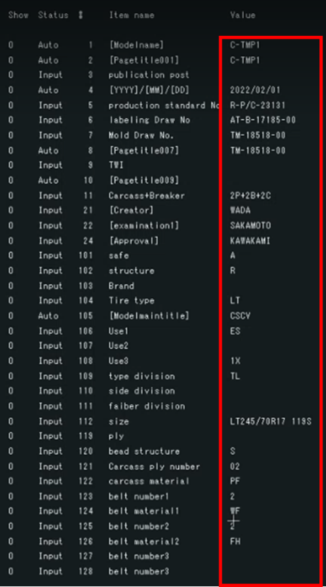
新しく追加する列

・Readボタン
画面化で新たに追加する機能で
入力内容をセーブデータとして保存します。
・Saveボタン
画面化で新たに追加する機能で
セーブデータから入力内容を読込みます。
・入力一覧
入力を行う箇所は以下の通りです。
> Status列（既存列、表示のみ）
> #列（既存列、表示のみ）
> ItemName列（既存列、表示のみ）
> Value列（既存列、入力可）
> SelectValue列（新規追加列、入力可）
設定ファイルから読込んだ選択肢を選択して入力値を指定します。
選択した値はValue列に表示されます。
・Createボタン
既存システムのEnterk押下に相当する機能で
入力した内容を図面に反映します。

FrameDataコマンド入力値一覧
AdvanceCAD列で読み込みとなっているところは、手動修正も可能。ただしその場合は自動読み込みが外れる

項目 | AdvanceCAD | AutoCAD | 概要 | 入力例 | AT-B図面登録時の入力 | AT-B図面登録以外で入力 | 備考
[Modlename] | 読込み |  | ファイル名 | C-TMP1 | ー | ー
[Pagetitlle001] | 読込み |  |  | C-TMP1 | ー | ー
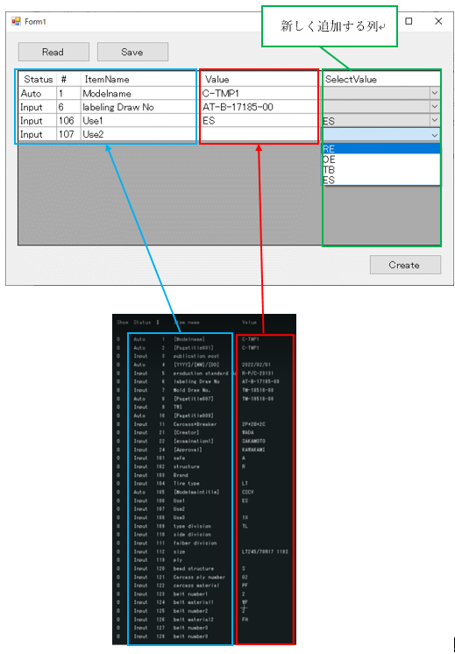
publication post |  |  | 発行部署
[YYYY]/[MM]/[DD] | 読込み |  | 日付 | 2022/02/01 | ー | ー
production standard No |  |  | R-P/C番号（生産用C表番号） | R-P/C-23131
labeling Draw No |  |  | AT-B図面番号 | AT-B-17185-00 | モデルタイトル 「4 Figure number」 | 【C表作成】AT-B図面呼び出し時
移植後は入力画面を使用して入力する
Mold Draw No. |  |  | TM図面番号 | TM-18518-00 | モデルタイトル 「7 Mold No.」
[Pagetitlle007] | 読込み
TWI |  |  | TWI |  |  | 【C表作成】TWIコマンド使用時
[Pagetitlle009] | 読込み
Carcass+Breaker |  |  | 構造の状態 （プライ数＋ベルト数＋キャップ数） | 2P+2B+2C
[Creator] | 読込み |  | AT-B図面制作者名 | WADA | モデルタイトル 「101 Creator」
[examination1] | 読込み |  | AT-B図面チェック担当者名 | SAKAMOTO | モデルタイトル 「102 examination1」
[Approval] | 読込み |  | AT-B図面承認者名 | KAWAKAMI | モデルタイトル 「105 Approval」
safe |  |  | 安全コード | A
structure |  |  | 構造 | R | 登録画面「Structure」
Brand |  |  | ブランド
Tire Type |  |  | タイヤ種類 | LT | 登録画面「Tire Type」
[Modelmaintitle] | 読込み |  | モデルタイトル（＝パターン？） | CSCV | モデルタイトル「201 Model maint title」
Use1 |  |  | 用途1 | ES
Use2 |  |  | 用途2
Use3 |  |  | 用途3 | X1
type division |  |  | タイヤ区分 「チューブタイプタイヤ」or「チューブレスタイヤ（TL)」 | TL
side division |  |  | サイド区分 |  | モデルタイトル「6 Side Category」？
faiber division |  |  | 繊維区分
size |  |  | タイヤのサイズ | LT245/70R17 119S | モデルタイトル「1 Size」（「Tire Type」の記入が図面あり）、 登録画面「Tire Type」＋「Size」 | 【円弧配列】Template2「Size」コマンド
ply |  |  | プライ
bead structure |  |  | ビード構造 | S
Carcass ply number |  |  | カーカスプライ枚数 | 02
carcass material |  |  | カーカス素材 | PF
belt number1 |  |  | ベルト枚数1 | 2
belt material1 |  |  | ベルト材質1 | WF
belt number2 |  |  | ベルト枚数2 | 2
belt material2 |  |  | ベルト材質2 | FH
belt number3 |  |  | ベルト枚数3
belt material3 |  |  | ベルト材質3
[Pagetitlle001] | 読込み |  | ページタイトル1の内容 |  | ー | ー
[Pagetitlle002] | 読込み |  | ページタイトル2の内容 |  | ー | ー
[Pagetitlle003] | 読込み |  | ページタイトル3の内容 |  | ー | ー
[Pagetitlle004] | 読込み |  | ページタイトル4の内容 |  | ー | ー
[Pagetitlle005] | 読込み |  | ページタイトル5の内容 |  | ー | ー
[Pagetitlle006] | 読込み |  | ページタイトル6の内容 |  | ー | ー
[Pagetitlle007] | 読込み |  | ページタイトル7の内容 |  | ー | ー
[Pagetitlle008] | 読込み |  | ページタイトル8の内容 |  | ー | ー
[Pagetitlle009] | 読込み |  | ページタイトル9の内容 |  | ー | ー
[Pagetitlle010] | 読込み |  | ページタイトル10の内容 |  | ー | ー
[Pagetitlle011] | 読込み |  | ページタイトル11の内容 |  | ー | ー
[Pagetitlle012] | 読込み |  | ページタイトル12の内容 |  | ー | ー
[Pagetitlle019] | 読込み |  | ページタイトル19の内容 |  | ー | ー

4. セリアル定義機能
4. セリアル定義機能 |  |  | 目次へ

4.1. 機能概要（カスタム仕様書より）
 | ・設計仕様によって7桁若しくは8桁のセリアルを作成する
 | ・コマンドの“Create”：コメマーク（＊）を作成する
 | ・コマンドの“Note/Year Sign” :
 | ‐先頭3桁若しくは4桁文字と末尾の4桁コメマークを作成する
 | ‐必要に応じて年記号（◁）を追加する
 | ・コマンドの“Delete”: 作成済みのセリアルを削除する

 | 【セリアルの作成位置】
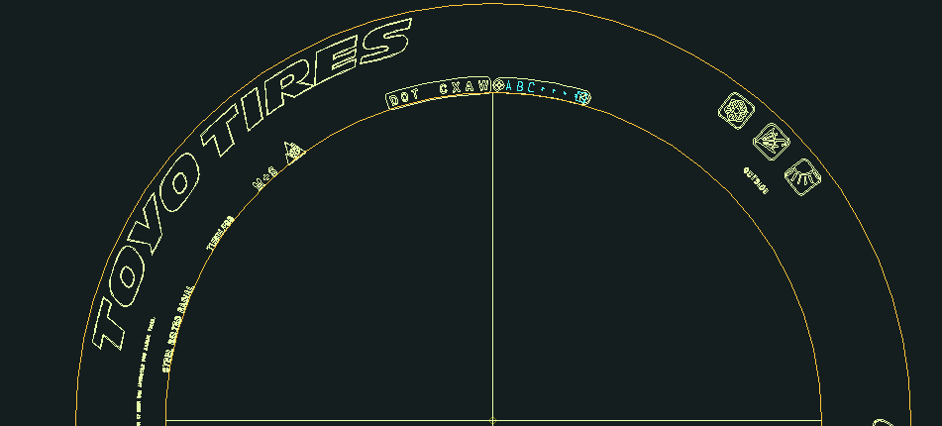

 | 【コメマークの7桁作成の場合】
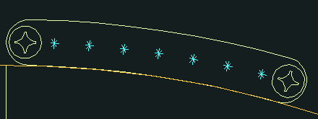

 | 【Note/Year Signの作図：先頭３桁＋年記号追加の場合】
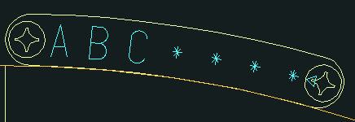

4.2. 移植後
 | ① セリアルの作成
 | 「C Hhou」タブの「Serial」グループの 「Create」ボタンで入力画面を呼び出し、桁数、注記の有無を設定後、セリアルを作成します。
C Hyou
Frame Data
Create
Create
Serial
Delete

作成面設定

桁設定

注記／年記号設定
Addをチェックすると、注記と年記号の設定が可能になります。

 | ② セリアルの削除
 | 「C Hhou」タブの「Serial」グループの 「Delete」ボタンでセリアルを削除します。
C Hyou
Frame Data
Create
Create
Serial
Delete

4.3. コマンド入力一覧

No | 項目 | 現行の設定方法 | 入力例 | 備考
1 | セリアル注記 | 手動入力 | ABC | コマンド「「Note/Year Sign」（注記ありセリアル）の場合のみ使用
2 | 年記号有無 | 手動入力（Y/N） | Y（YESでも可） | コマンド「「Note/Year Sign」（注記ありセリアル）の場合のみ使用
以下自動化の場合のみに必要な入力値
3 | セリアル桁数 | ー |  | セリアルの桁数を決定する。 単体操作だとコマンド「7 digit」と「8 digit」のどちらが実行されたかで判断している
4 | セリアル注記有無 | ー |  | セリアルの桁数を決定する。 単体操作だとコマンド「Create」（注記なし）と「Note/Year Sign」（注記あり）のどちらが実行されたかで判断している

5. モールドNo定義機能
5. モールドNo定義機能 |  |  | 目次へ

5.1. 機能概要（カスタム仕様書より）
 | ・モールドを区別する番号（文字）を作成する
 | ・通常業務ではコメマーク（＊）を入力しておく、後程仕様に合わせて文字を修正する

 | 【コマンド実行後、“＊”マークを入力しておく】

 | 【モールド番号の作成位置と作成結果】
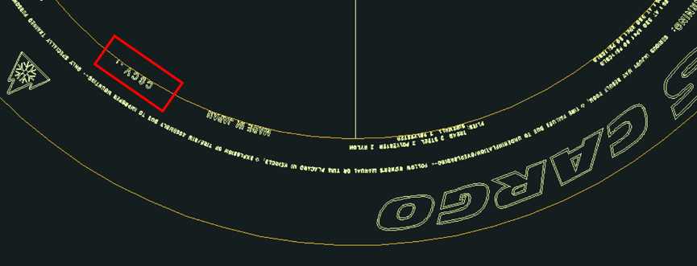



5.2. 移植後
 | 「C Hhou」タブの「Mold No.」グループの 「Mold No.」ボタンでMold No.を作成します。

C Hyou
Mold No.
Mold No.
TWI
TWI
Platform
Create(DOM)
Create(IO)

 | モールド番号の入力は従来通りコマンドラインで行います。

5.3. コマンド入力一覧

No | 項目 | 現行の設定方法 | 入力例 | 備考
1 | モールド番号 | 手動入力 | *

6. TWI定義機能
6. TWI定義機能 |  |  | 目次へ

6.1. 機能概要（カスタム仕様書より）
 | ・特定の仕様で定義されてある三角形（△）マークの個数とタイプを定義する
 | ・出力は特定のピクチャではなく図面枠に該当の文字列が作成される

 | 【マークの個数とタイプを入力】

 | 【図面枠に作成された文字列の結果】
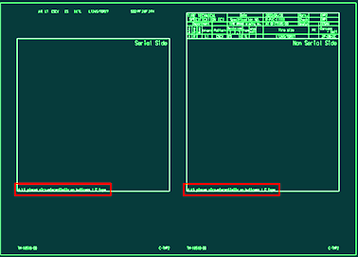

6.2. 移植後
 | 「C Hhou」タブの「TWI」グループの 「TWI」ボタンで図面枠に三角形マークの個数とタイプを表記します。

C Hyou
Mold No.
Mold No.
TWI
TWI
Platform
Create(DOM)
Create(IO)

 | マークの個数とタイプの入力は従来通りコマンドラインで行います。

6.3. コマンド入力一覧

No | 項目 | 現行の設定方法 |  | 入力例 | 備考
1 | マーク個数 | 手動入力 |  | 6 | 6または7が入力される
2 | マークタイプ | 手動入力 |  | C | A、B、C何れかの値が入力される

7. Platformマーク類定義機能
7. Platformマーク類定義機能 |  |  |  | 目次へ

7.1. 機能概要（カスタム仕様書より）
 | ・タイヤ周に配置されるPlatformマークの仕様を示す目的で実行する
 | ・所定のピクチャに該当のマーク（雪マーク、矢印マークなど）がある場合、Platformマーク情報が所定のピクチャに作成する
 | ・Create(DOM) : 国内用マークを作成する場合（矢印マーク）
 | ・Create(IO) : 海外用マークを作成する場合（雪マーク）

 | 【海外用マークが作成される場合の例、PIC4】

7.2. 移植後
 | 「C Hhou」タブの「Platform」グループの 「Create(DOM)」ボタンで国内用マーク、
 | 「Create(IO)」ボタンで海外用マークを作成します。

C Hyou
Mold No.
Mold No.
TWI
TWI
Platform
Create(DOM)
Create(IO)

7.3. コマンド入力一覧

No | 項目 | 現行の設定方法 | 入力例 |  | 備考
以下自動化の場合のみに必要な入力値
1 | マーク有無 | ー |  |  | マークの有無を決定する。 単体操作だとマークが不要な場合は、コマンドを実行しない。
2 | マーク種類 （国内用／海外用） | ー |  |  | マークの種類を決定する。 単体操作だとコマンド「Create(DOM)」（国内用：矢印マーク）と「Create(IO)」（海外用：雪マーク）のどちらが実行されたかで判断している。

8. Safety Detail定義機能
8. Safety Detail定義機能 |  |  | 目次へ

8.1. 機能概要（カスタム仕様書より）
 | ・事前作業：“③図面枠データの生成”の“101 safe”行にSafety Detailに関する文字を入力しておく
 | ・所定のピクチャに風船文字の形状が作成される

 | 【safe文字“A”を入力してコマンドを実行した結果、PIC9】
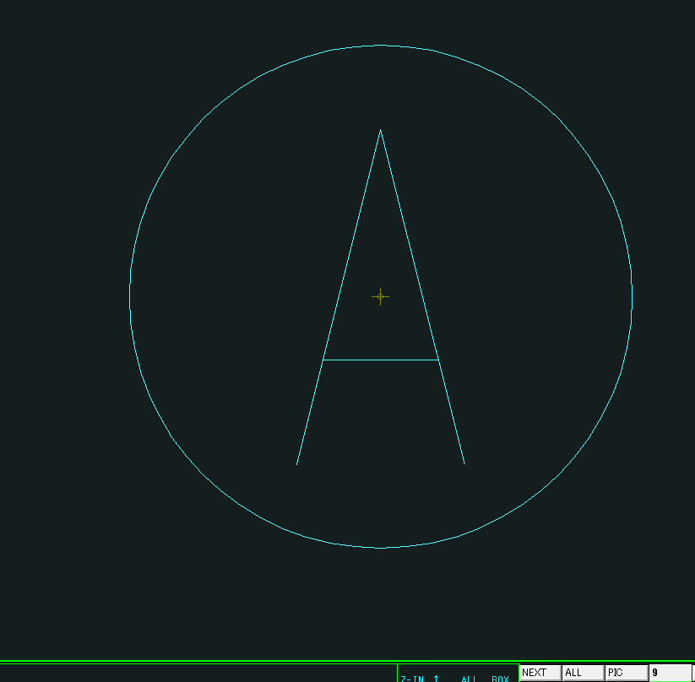

8.2. 移植後
 | ① Safety Detailの作成
 | 「C Hhou」タブの「Safety Detail」グループの 「Create」ボタンで風船文字の形状を作成します。

C Hyou
Safety Detail
Create
Delete
Labeling Detail
Create
Delete
Detail
Create

 | ② Safety Detailの削除
 | 「C Hhou」タブの「Safety Detail」グループの 「Delete」ボタンで風船文字の形状を削除します。

C Hyou
Safety Detail
Create
Delete
Labeling Detail
Create
Delete
Detail
Create

8.3. コマンド入力一覧

No | 項目 | 現行の設定方法 |  | 入力例 | 備考
1 | 安全コード | FrameDataコマンドの入力内容 |  | A

9. 詳細化（自動）機能
9. 詳細化（自動）機能 |  |  |  | 目次へ

9.1. 機能概要（カスタム仕様書より）
 | ・タイヤ側面の各ラベリングを切り取って表にまとめる作業である
 | ・セリアル側、反セリアル側関係なく片方のみ操作すると残りの片方は同時に処理される

 | ・認識できたラベリングへ順に数字の風船番号を付けていく
 | ・PIC7,8の表にラベリングをコピーしていく
 | ・途中で“SafetyWarning”のダイアログが立ち上がる
 | ⇒該当部分を入力して“Execute”,“Back”のボタンを順に押して作業を続ける
 | ・処理終了まで2~3分程度時間がかかる

 | 【“SafetyWarning”のダイアログ】

 | 【自動認識できたラベリングの処理結果】
 | （PIC3） |  |  |  | (PIC7)
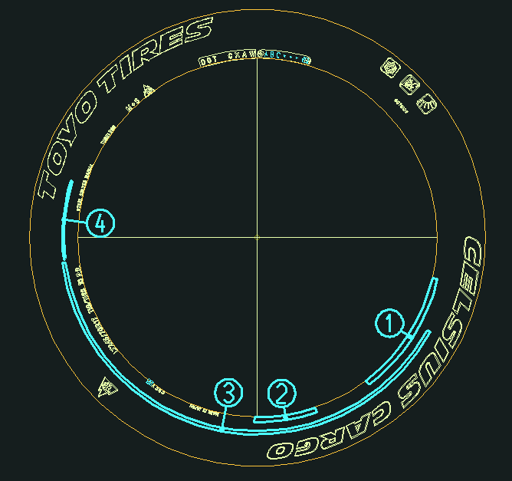
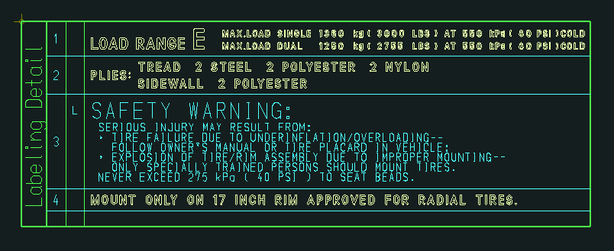

9.2. 移植後
 | ① 定義オブジェクトの詳細化
 | 「C Hhou」タブの「Labeling Detail」グループの 「Create」ボタンで定義オブジェクトの詳細化を実行します。

C Hyou
Safety Detail
Create
Delete
Labeling Detail
Create
Delete
Detail
Create

 | 処理中と処理終了時にそれぞれメッセージを表示するようにします。
 | 実行時の操作は従来通りとします。

 | ② 定義オブジェクトの詳細化削除
 | 「C Hhou」タブの「Labeling Detail」グループの 「Delete」ボタンで定義オブジェクトの詳細化結果を削除します。
C Hyou
Safety Detail
Create
Delete
Labeling Detail
Create
Delete
Detail
Create

9.3. コマンド入力一覧

No | 項目 | 現行の設定方法 | 入力例 | 備考
1 | SAFETY WRNIN （右図画面1行目） | 画面上で入力 | 1 | 1～7の数字または空白
2 | 右図画面2行目 | 画面上で入力 |  | 同上
3 | 右図画面3行目 | 画面上で入力 |  | 同上
4 | 右図画面4行目 | 画面上で入力 |  | 同上
5 | 右図画面5行目 | 画面上で入力 |  | 同上
6 | 右図画面6行目 | 画面上で入力 |  | 同上
7 | 右図画面7行目 | 画面上で入力 |  | 同上
8 | MOUNT ONLYO | 画面上で入力 |  | 入力不要な場合あり
9 | インチ数 | 画面上で入力 | 10 | 入力不要な場合あり。 入力できる値に制限あり

10. 詳細化（手動）機能
10. 詳細化（手動）機能 |  |  |  | 目次へ

10.1. 機能概要（カスタム仕様書より）
 | ・タイヤ側面の各ラベリングを切り取って表にまとめる作業である
 | ・セリアル側、反セリアル側関係なく片方のみ操作すると残りの片方は同時に処理される

 | ・自動認識の動作で取れなかったラベリングを手動で取り込む
 | ・ラベリングを選択すると色が白く光る
 | ・該当ラベリングの風船番号を入力して“Enter”キーを打ち込む
 | （注意：風船番号が重複しないように与える事）

 | 【手動処理の取り込み結果：文字列の“MADE IN JAPN”の例】
 | (タイヤ側面にある文字列)


 | （風船番号になる“通し番号”を与える）

 | （処理した後のタイヤ側面） |  |  |  | （表に移された文字列）

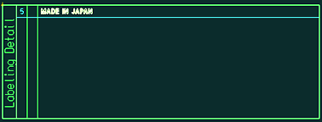

10.2. 移植後
 | 「C Hhou」タブの「Detail」グループの 「Create」ボタンで定義オブジェクトの詳細化を実行します。

C Hyou
Safety Detail
Create
Delete
Labeling Detail
Create
Delete
Detail
Create

 | 実行時の操作は従来通りとします。

10.3. コマンド入力一覧

No | 項目 | 現行の設定方法 | 入力例 | 備考
1 | 風船番号 | 手動入力 | 5 | 選択したオブジェクトに対しての風船番号を入力する。

11. 各ピクチャの配置機能
11. 各ピクチャの配置機能 | 目次へ

11.1. 機能概要（カスタム仕様書より）
・ピクチャに作成されたC表の要素を図面枠に配置させる

【C表の図面枠に各形状を配置させた結果】
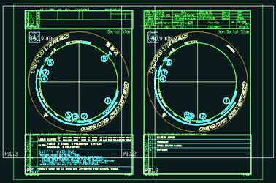

11.2. 移植後
「C Hhou」タブの「Drawing Pos.」グループの 「Drawing Pos.」ボタンでC表の要素を図面枠に配置します。
C Hyou
Drawing Pos.
Drawing Pos.
Save Drawing
Save Drawing

12. 図面登録機能
12. 図面登録機能 | 目次へ

12.1. 機能概要（カスタム仕様書より）
・BKで始まる試作用のC表番号を取得する
・採番DBからBK番号が生成されてDBへ登録される
（number_DBの”seiri_no”テーブル）
・CADファイルは所定のファイルサーバーに保存される
（ファイル名の例：BK**.MDL）
（\\fsv-ih-901\Acad\model_0\model_c）

【別ウィンドウの登録処理の例】

（このウィンドウの各テキストボックスがＤＢのカラムと相当する）

12.2. 移植後
「C Hhou」タブの「Save Drawing」グループの 「Save Drawing」ボタンで図面の登録を行います。
C Hyou
Drawing Pos.
Drawing Pos.
Save Drawing
Save Drawing

実行時の操作は従来通りとしますが、保存されるCADファイルは
AutoCADで扱うDWGファイル（BK**.DWG）とします。

改良要望についての調査

改良要望についての調査 | 目次へ

② “Labeling Detail”の操作時、処理能力を向上させる

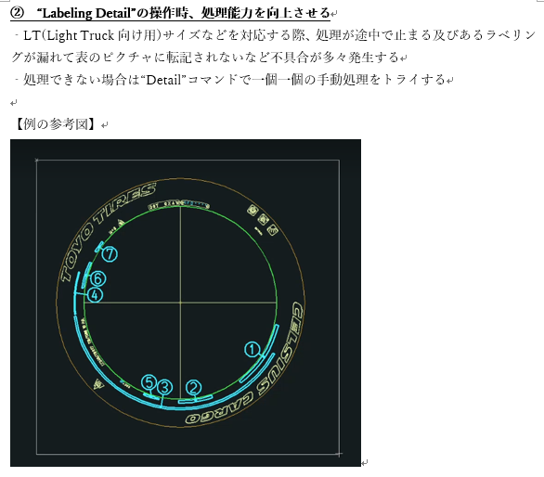

詳細化する対象は設定ファイル「C_BrandSet.ini」の
「[syousai]-syousai_brand_no」で指定していることが判明。
（例）syousai_brand_no = 13,14,31,43,44,54;
ラベリングされていない編集文字のブランドNoを設定ファイルに追加したところラベリングされることを確認。
※関連：質疑表No.57

③ “Labeling Detail”の操作時、ラベリングの転記先の表へ不要な形状発生を無くす

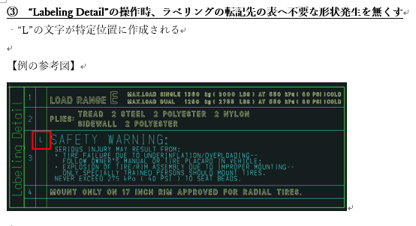
「SafetyWarning」画面で入力された行番号が1～4の場合、それぞれ「L」、「T」、「M」、「B」に変換して図面上に出力している。
※関連：質疑表No.58

 |  | （例）
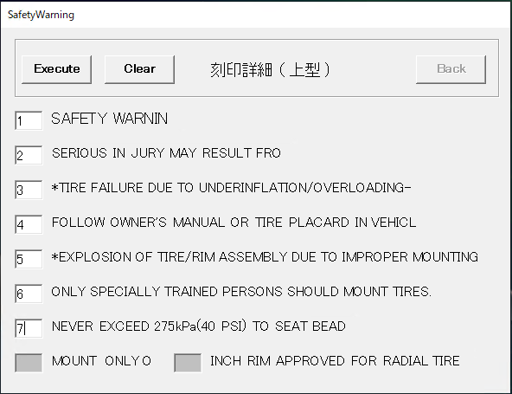
処理内で意図的に数字を英字に変換している

実行結果

④ “Drawing Pos.”の操作時、作成されたPlatformのマーク（雪マークもしくは矢印マーク）を図面に配置させる

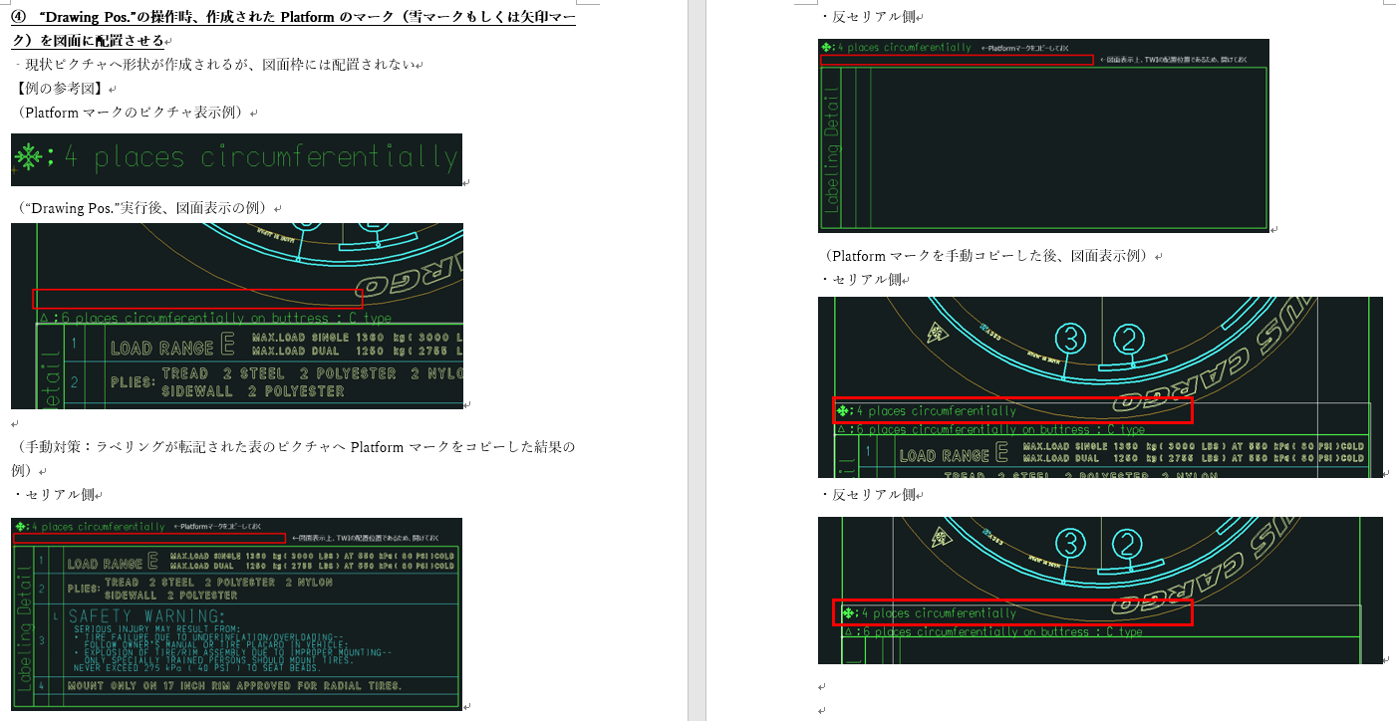
矢印（DOM)の場合は、円周上に矢印マークが配置されているかをブランドNoでチェックし、配置されていればレイアウト上に表示していることが判明。
※関連：質疑表No.59

 |  |  | （円周上の矢印マーク） | （矢印マークの編集文字PIC）
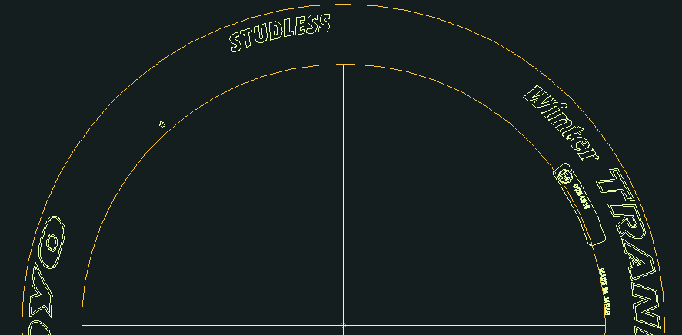
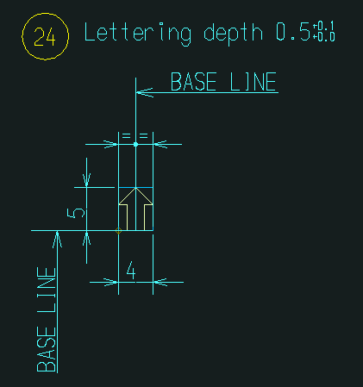

この番号で矢印マークが存在するかをチェックしている。

